Sheet1
ตารางจำแนกรายวิชาตามหมวดวิชาชีพ สาขาภูมิสถาปัตยกรรม
ชื่อ-สกุล…..............................................................................................................................................
1. | คุณวุฒิ.................................................................................................................................. |  |  | สาขาวิชา................................................................................................................................
 | มหาวิทยาลัย.......................................................................................................................... |  |  | ประเทศ......................................................................... |  |  |  |  | ปีที่เข้าศึกษา..............ถึง..............
2. | คุณวุฒิ.................................................................................................................................. |  |  | สาขาวิชา................................................................................................................................
 | มหาวิทยาลัย.......................................................................................................................... |  |  | ประเทศ......................................................................... |  |  |  |  | ปีที่เข้าศึกษา..............ถึง..............
ชื่อวิชา |  | ระดับ คุณวุฒิ | จำนวน Credits (ต่างประเทศ) | Lecture (บรรยาย) |  |  | Studio/ Laboratory |  |  | รวม จำนวนหน่วยกิต ที่เทียบได้
 |  |  |  | จำนวน ชั่วโมงเรียน ต่อ 1 สัปดาห์ | จำนวน สัปดาห์ ที่เรียน | จำนวน หน่วยกิต ที่เทียบได้ | จำนวน ชั่วโมงเรียน ต่อ 1 สัปดาห์ | จำนวน สัปดาห์ ที่เรียน | จำนวน หน่วยกิต ที่เทียบได้
(ก.) หมวดวิชาหลัก
..รหัสวิชา.. | ชื่อวิชา................ | ป.ตรี/ป.โท |  |  |  | 0 |  |  | 0 | 0
 |  |  |  |  |  | 0 |  |  | 0 | 0
 |  |  |  |  |  | 0 |  |  | 0 | 0
 |  |  |  |  |  | 0 |  |  | 0 | 0
 |  |  |  |  |  | 0 |  |  | 0 | 0
 |  |  |  |  |  | 0 |  |  | 0 | 0
 |  |  |  |  |  | 0 |  |  | 0 | 0
 |  |  |  |  |  | 0 |  |  | 0 | 0
 |  |  |  |  |  | 0 |  |  | 0 | 0
 |  |  |  |  |  | 0 |  |  | 0 | 0
 |  |  |  |  |  | 0 |  |  | 0 | 0
 |  |  |  |  |  | 0 |  |  | 0 | 0
 |  |  |  |  |  | 0 |  |  | 0 | 0
 |  |  |  |  |  | 0 |  |  | 0 | 0
 |  |  |  |  |  | 0 |  |  | 0 | 0
 | รวม |  | 0 |  |  | 0 |  |  | 0 | 0
(ข.) หมวดวิชาพื้นฐาน |  | ปวส./ป.ตรี/ป.โท
 |  |  |  |  |  | 0 |  |  | 0 | 0
 |  |  |  |  |  | 0 |  |  | 0 | 0
 |  |  |  |  |  | 0 |  |  | 0 | 0
 |  |  |  |  |  | 0 |  |  | 0 | 0
 |  |  |  |  |  | 0 |  |  | 0 | 0
 |  |  |  |  |  | 0 |  |  | 0 | 0
 |  |  |  |  |  | 0 |  |  | 0 | 0
 |  |  |  |  |  | 0 |  |  | 0 | 0
 |  |  |  |  |  | 0 |  |  | 0 | 0
 |  |  |  |  |  | 0 |  |  | 0 | 0
 |  |  |  |  |  | 0 |  |  | 0 | 0
 |  |  |  |  |  | 0 |  |  | 0 | 0
 |  |  |  |  |  | 0 |  |  | 0 | 0
 |  |  |  |  |  | 0 |  |  | 0 | 0
 |  |  |  |  |  | 0 |  |  | 0 | 0
 |  |  |  |  |  | 0 |  |  | 0 | 0
 |  |  |  |  |  | 0 |  |  | 0 | 0
 |  |  |  |  |  | 0 |  |  | 0 | 0
 |  |  |  |  |  | 0 |  |  | 0 | 0
 |  |  |  |  |  | 0 |  |  | 0 | 0
 |  |  |  |  |  | 0 |  |  | 0 | 0
 | รวม |  | 0 |  |  | 0 |  |  | 0 | 0
(ค.) หมวดวิชาเทคโนโลยี |  | ปวส./ป.ตรี/ป.โท
 |  |  |  |  |  | 0 |  |  | 0 | 0
 |  |  |  |  |  | 0 |  |  | 0 | 0
 |  |  |  |  |  | 0 |  |  | 0 | 0
 |  |  |  |  |  | 0 |  |  | 0 | 0
 |  |  |  |  |  | 0 |  |  | 0 | 0
 |  |  |  |  |  | 0 |  |  | 0 | 0
 |  |  |  |  |  | 0 |  |  | 0 | 0
 |  |  |  |  |  | 0 |  |  | 0 | 0
 |  |  |  |  |  | 0 |  |  | 0 | 0
 |  |  |  |  |  | 0 |  |  | 0 | 0
 |  |  |  |  |  | 0 |  |  | 0 | 0
 |  |  |  |  |  | 0 |  |  | 0 | 0
 |  |  |  |  |  | 0 |  |  | 0 | 0
 |  |  |  |  |  | 0 |  |  | 0 | 0
 |  |  |  |  |  | 0 |  |  | 0 | 0
 |  |  |  |  |  | 0 |  |  | 0 | 0
 |  |  |  |  |  | 0 |  |  | 0 | 0
 |  |  |  |  |  | 0 |  |  | 0 | 0
 |  |  |  |  |  | 0 |  |  | 0 | 0
 |  |  |  |  |  | 0 |  |  | 0 | 0
 |  |  |  |  |  | 0 |  |  | 0 | 0
 | รวม |  | 0 |  |  | 0 |  |  | 0 | 0
(ง.) หมวดวิชาสนับสนุน |  | ปวส./ป.ตรี/ป.โท
 |  |  |  |  |  | 0 |  |  | 0 | 0
 |  |  |  |  |  | 0 |  |  | 0 | 0
 |  |  |  |  |  | 0 |  |  | 0 | 0
 |  |  |  |  |  | 0 |  |  | 0 | 0
 |  |  |  |  |  | 0 |  |  | 0 | 0
 |  |  |  |  |  | 0 |  |  | 0 | 0
 |  |  |  |  |  | 0 |  |  | 0 | 0
 |  |  |  |  |  | 0 |  |  | 0 | 0
 |  |  |  |  |  | 0 |  |  | 0 | 0
 |  |  |  |  |  | 0 |  |  | 0 | 0
 |  |  |  |  |  | 0 |  |  | 0 | 0
 |  |  |  |  |  | 0 |  |  | 0 | 0
 |  |  |  |  |  | 0 |  |  | 0 | 0
 |  |  |  |  |  | 0 |  |  | 0 | 0
 |  |  |  |  |  | 0 |  |  | 0 | 0
 |  |  |  |  |  | 0 |  |  | 0 | 0
 |  |  |  |  |  | 0 |  |  | 0 | 0
 |  |  |  |  |  | 0 |  |  | 0 | 0
 |  |  |  |  |  | 0 |  |  | 0 | 0
 | รวม |  | 0 |  |  | 0 |  |  | 0 | 0
หมายเหตุ : 1. Lecture (บรรยาย) ระยะเวลาเรียน 1 ชั่วโมงต่อสัปดาห์ จำนวน 15 สัปดาห์หรือครั้ง คิดเป็น 1 หน่วยกิต |  |  |  |  |  |  |  |  | Format Update: 4 มี.ค. 2564
2. Studio/ Laboratory ระยะเวลาเรียน 2 ชั่วโมงต่อสัปดาห์ จำนวน 15 สัปดาห์หรือครั้ง คิดเป็น 1 หน่วยกิต
3. Tutorial/ Workshop ไม่ใช้ในการนับหน่วยกิต
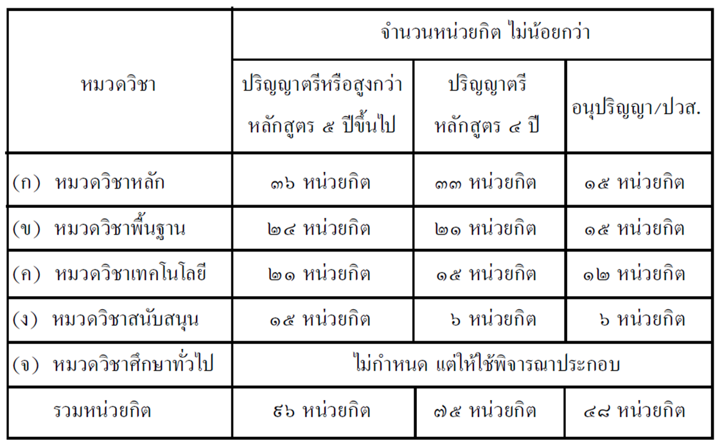
 |  |  |  |  |  | จำนวนหน่วยกิตที่จำแนกได้
 |  |  |  |  |  | ก. หมวดวิชาหลัก |  |  | - | หน่วยกิต
 |  |  |  |  |  | ข. หมวดวิชาพื้นฐาน |  |  | - | หน่วยกิต
 |  |  |  |  |  | ค. หมวดวิชาเทคโนโลยี |  |  | - | หน่วยกิต
 |  |  |  |  |  | ง. หมวดวิชาสนับสนุน |  |  | - | หน่วยกิต
 |  |  |  |  |  |  | รวม |  | - | หน่วยกิต

